Worksheet
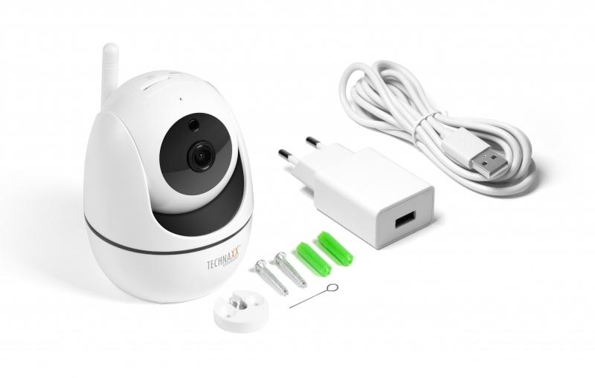
Technaxx FullHD WLAN IP PT Innenkamera TX-146

Artikelnummer | 4882 |  | VE | 40
EAN | 4260358124124 |  | Stück pro Palette | 480
Zollnummer | 85258300 |  | Lagen Pro Palette | 3

Abmessungen - Artikel
Länge(cm) | Breite(cm) | Höhe(cm) | Gewicht(g)
7.5 | 8 | 10 | 190

Abmessungen - Artikelverpackung
Länge(cm) | Breite(cm) | Höhe(cm) | Leergewicht(g) | Gewicht(g) Artikel+Verpackung
15.9 | 10.5 | 11.3 | 122 | 450

Abmessungen - VE Karton (Masterkarton)
Länge(cm) | Breite(cm) | Höhe(cm) | Gewicht(g)
55 | 32.5 | 47 | 19700

Verpackung - Bestandteile
Rest Zubehör (g) | Papier/Pappe (g) | Styropor (g) | Kunstst. Hohlkörper(g) | Kunstst. Folien(g) | Materialverbunde (g)
90 | 47 | 0 | 0 | 1 | 0

Weiterführende Informationen
Technaxx Reseller Portal

